Estadísticas
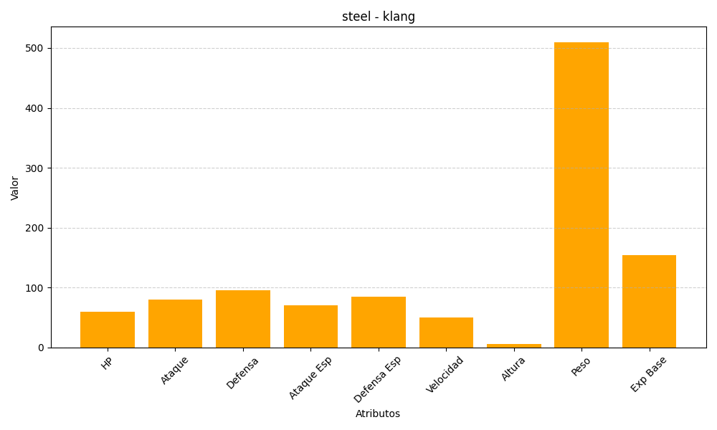
ID | Nombre | Tipo | HP | Ataque | Defensa | Ataque Especial | Defensa Especial | Velocidad | Altura | Peso | Experiencia Base
600 | klang | steel | 60 | 80 | 95 | 70 | 85 | 50 | 6 | 510 | 154

